상품제안서
주문제작 베이직 루빅큐브 | 상품코드: S41586

 |  |  |  |  |  |  | 02-713-8555 | www.synergygift.co.kr
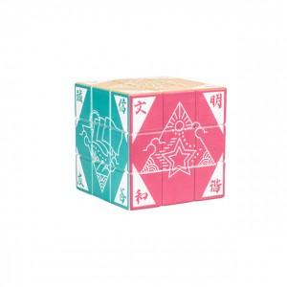

【상세/제작정보】 | <p><span style="font-size: 14pt;">※ 운임비 별도 발생 됩니다.</span></p>

【인쇄/포장옵션】 | UV인쇄 / 포장불가능

【공급단가】 | 수량 | 100~ | 300~ | 1,000~ | 3,000~ | 5,000~
*VAT별도 | 57mm | 5,980원 | 5,840원 | 5,650원 | 5,380원 | 5,190원
 | 70mm | 6,630원 | 6,470원 | 6,270원 | 5,960원 | 5,760원

【상품 URL】 | https://www.synergygift.co.kr:443/src/goods_detail.php?gdno=41586

